申込記入例
Microsoftライセンス製品（永続版） 申込書

申込日をご記入ください。
申込日 |  | 月 | 日

こちらエンドユーザー様に記入頂く
お客様情報欄になります。
エンドユーザー様情報 （下記の情報情報に基づき、アカウント情報が納品されます）
エンドユーザー所属大学名
エンドユーザー所属 カナ
担当部署名（送り先名称）
郵便番号(ハイフンなし)
こちらの納品完了後に送付する
お客様アカウント（ID、PW）を受信される
担当者様の情報を記入お願いします。
都道府県
市町村
住所１
住所２
担当者名（フルネーム）
電話番号
Eメールアドレス

ご注文頂くご契約内容に
○の記入をお願い致します。
購入形態ご選択ください。
いずれかに○をつけてください。 | 購入形態
 | 新規 (新規の場合は、下記アカウントをご指定下さい。
 | ライセンス追加
ドメインに関して: Microsoftのシステムで全世界のドメインとの重複確認が行われます。 重複している物は使用不可となる為、極力ユニークな設定をお勧めします。 設定に関して: 設定時推奨できない物 １:すべての記号は使用できません。 ２:文字数が非常に短い物（3文字～４文字）は重複で使えない可能が高いです。 ３:大学名そのままのアルファベット表記も、重複で使えない場合があります。
一度設定すると変更ができませんので、大学名の使用は極力行わないでください。推奨例：文字数で6桁以上の組み合わせ ・数字ユニークな配列
アカウント（ドメイン指定）記入欄（ライセンス製品の基本IDになります。） 一度指定すると後からの変更はできません。
すでにご指定いただいたものがご利用済みの場合、第二候補、第三候補で対応させていただきます。
厳守をお願いします： | 1-必ず英数字の組み合わせで6文字以上で指定、ハイフンやドット等記号は一切使用できません。
 | 2-必ず第3希望までを記載お願い致します、。指定のドメインが使えない場合、確認の為に希望日にプロビジョニング出来ない場合があります
ご新規の場合は第一から第三希望まで記入をお願い致します。（ハイフン、ドットは使用不可のためご注意ください。）
現在利用頂いているOffice365のログインするときのID「…@***.onmicrosoft.com」 をお持ちの場合はそちらをご記入ください。（注：その場合は紐づけ変更の手続きが必要で、手続き完了次第の商品手配となります）
 | アカウント （ドメイン指定）
第一希望 | ＠ |  | .onmicrosoft.com
第二希望 | ＠ |  | .onmicrosoft.com
第三希望 | ＠ |  | .onmicrosoft.com
既存利用(移行の場合) | ＠ |  | .onmicrosoft.com
※一度設定すると後からの変更はできないので、大学名を含めるのは極力お控えください。
注文番号・製品名と数量を必ずご記入ください。（注文番号や製品名が異なっていると違う製品が納品されます）
注文番号は、大学生協ソフトウエアインフォメーションないしは、店舗でご確認ください。
Azureは、別の申込が必要です。
お申込みプラン、数量については下記にご記入ください。
製品カテゴリ | Microsoft ライセンス製品（永続版）
注文番号
製品名 |  |  |  |  | ＊ご記入ください。
購入数量 |  |  |  |  | ＊ご記入ください。
 |  | ※注1：発注単位は1ライセンスから購入可能です。 注2:Azureに関しては、こちらの申込では申込できません。

同意の場合は、○を記入。２か所とも○の記入がない場合は手配ができません。
同意の場合は○の記入をお願いします。（未記載の場合は再確認致します。その間処理は停止致します。）
 | Microsoft Customer Agreement に同意をしました。(エンドユーザー様)
 | 今回のオーダーに関して、大学生協（全国共同仕入事務局）が手配代行を行うことに同意します。
※この代行処理について、情報の不備等によって不利益が発生した場合、大学生協（全国共同仕入事務局）は責任を負わないものとする。

ここは、大学生協店舗記入欄なので、お客様の記入は不要です。
注：大学生協店舗情報の記入がない場合は、確認を行いますので、お客様への納品が遅れる可能性がありますので
必ずご記載をお願いします。（Faxや電話での発注は受け付けていません。データ添付での発注をお願いします）
注：生協店舗の皆様へ メール送付時のタイトルに、「【MS】」を加えてください。（他商品と識別するために）
●大学生協店舗記入欄（全項目記入必須です）
店舗コード
店舗名
担当者名
担当者連絡先TEL
担当者メールアドレス
※生協店舗の方へ：申込書記載確認後、全国共同仕入事務局にメール添付で 送付をお願いします。softorder@univ.coop （メールタイトルに、「【MS】」 を入れてください。 |  |  |  | 全国共同仕入事務局記入欄

ドメイン指定について
アカウント（ドメイン指定）に関して

1）Microsoft社が、申込管理上のアカウントとして使用する。
2）Microsoft365管理センター（※ライセンスキーの納品先）にログインするためのアカウ
ントとするため、の２つの目的があります。

Microsoft365管理センターへのログイン画面
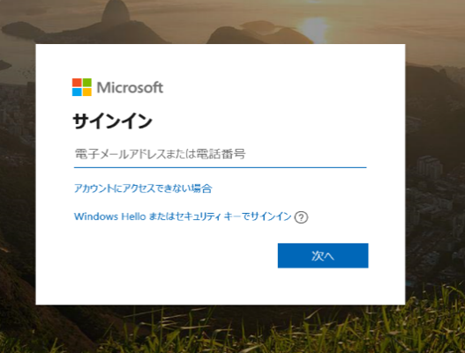

アカウントに含まれるドメインに関して:

（注文を受付後）実際の製品手配時にMicrosoftのシステムで全世界のドメインとの重複確認が行われます。
重複している物は使用不可となる為、極力ユニークな設定をお勧めします。
なお、ドメインは一度設定すると変更ができません。

設定に関して:

設定時推奨できない物
１:すべての記号は使用できません。
２:文字数が非常に短い物（3文字～４文字）は重複で使えない可能が高いです。
３:大学名の使用および、大学名のアルファベット表記だけの設定
・大学名がドメインに含まれていると所属変更の際などに変更しようとすると、
新たにドメイン取得などの手続きなどが発生するため、大学名を含めるドメイン設定は極力行わないでください。
・また大学名だけのドメイン指定は、重複で使えない場合があります。

設定時に推奨出来る物
1:文字数で6桁以上の組み合わせ
2:数字はユニークな数字の組み合わせ

既存利用(移行の場合)
「・・・＠***.onmicrosoft.com」 のアカウントをお持ちの方の場合は、そちらにライセンスキーの納品を行うこともできますが、
紐づけの変更手続きが必要です。紐づけの手続きが終了後に、商品手配となります。

